エビデンス
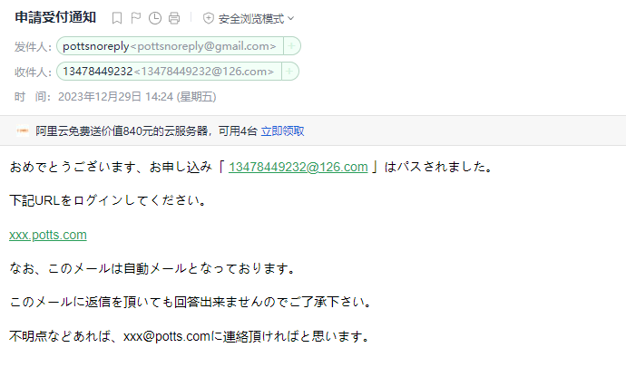
 | １、画面初期化
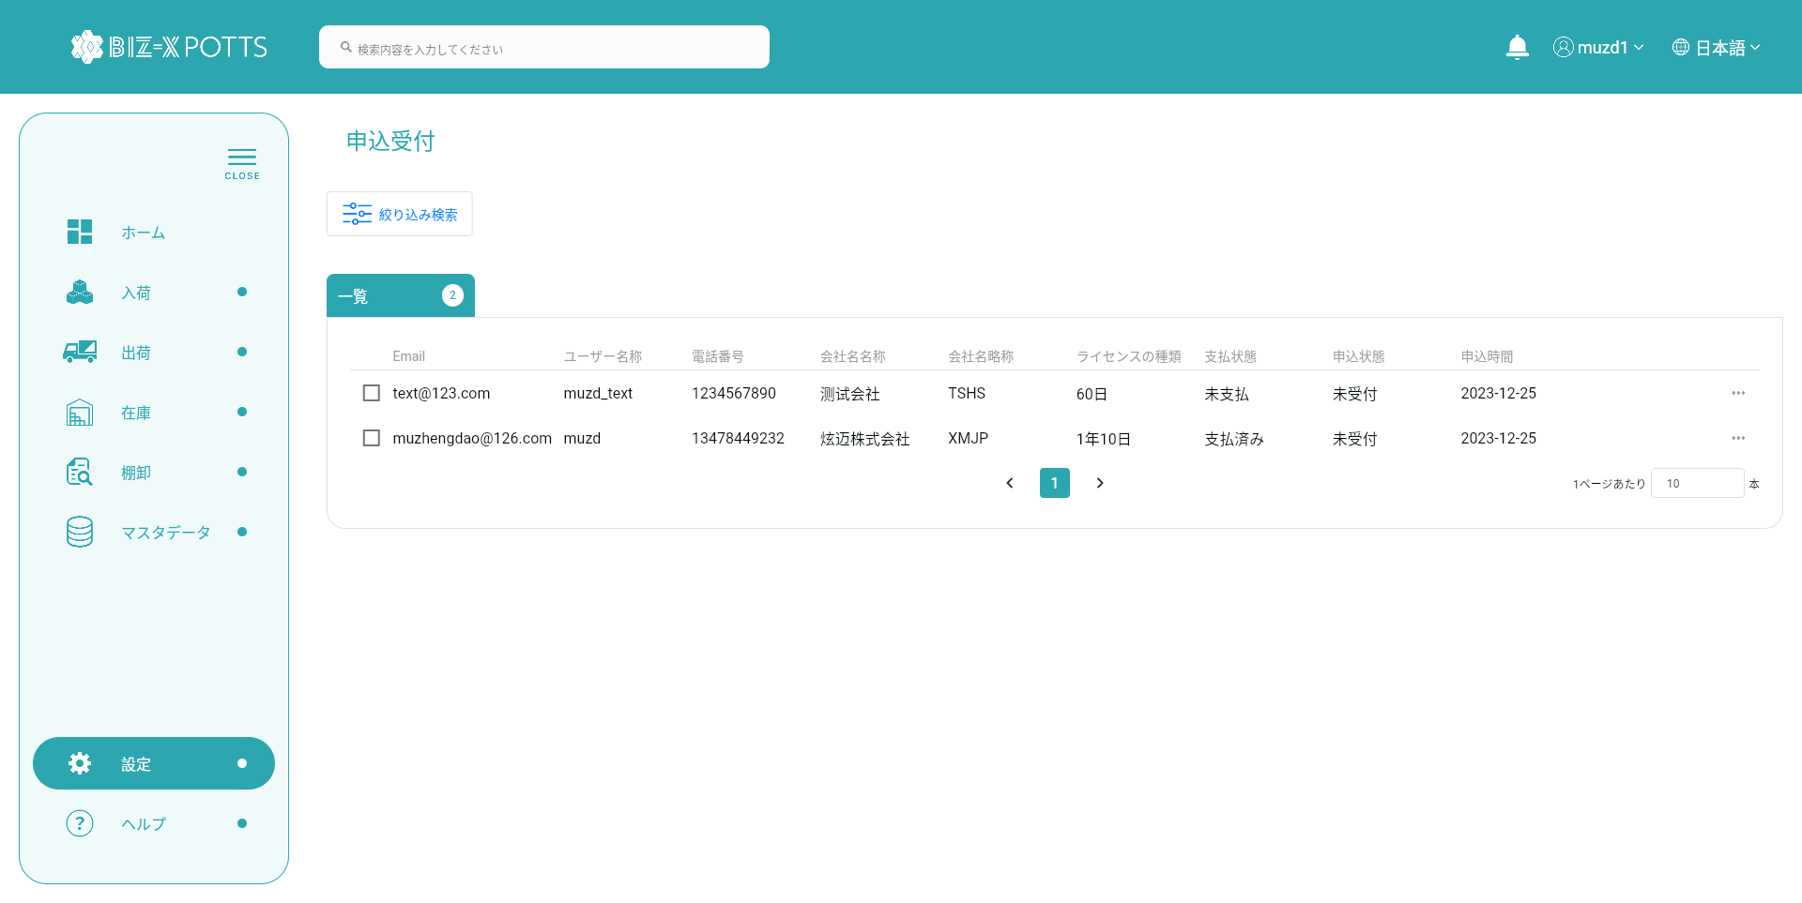

 | ２、検索
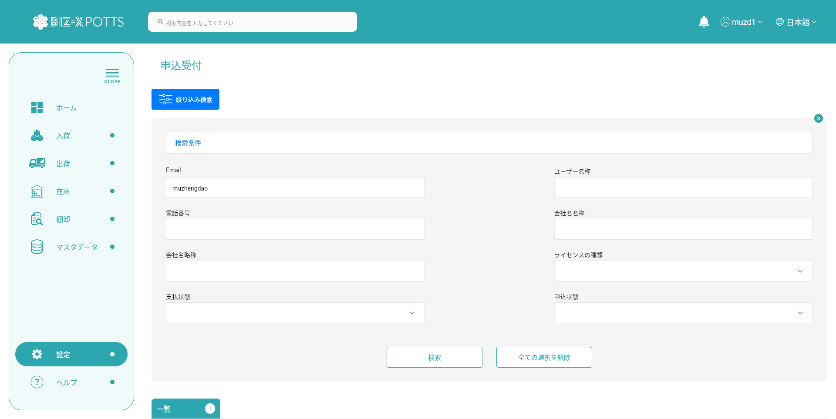

検索条件を入力する

検索ボタンを押すと、検索を実施する

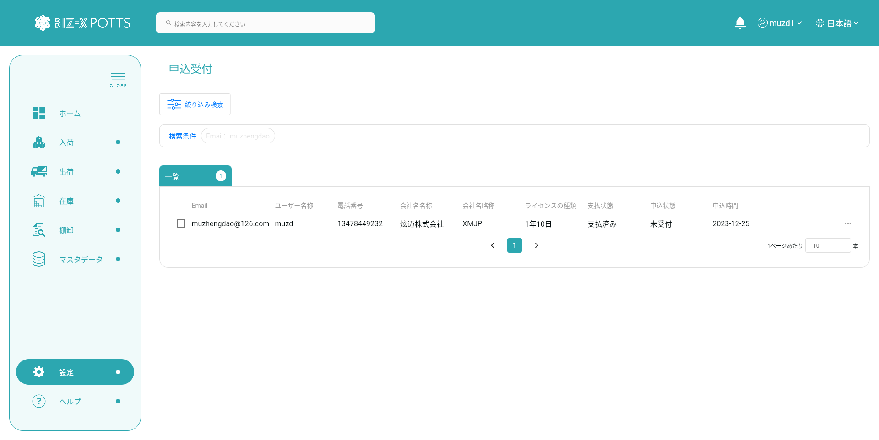

満足したデータを表示する



解除ボタンを押すと、検索条件をクリアした



 | ３、明細画面


明細ボタンを押すと、明細画面を遷移する

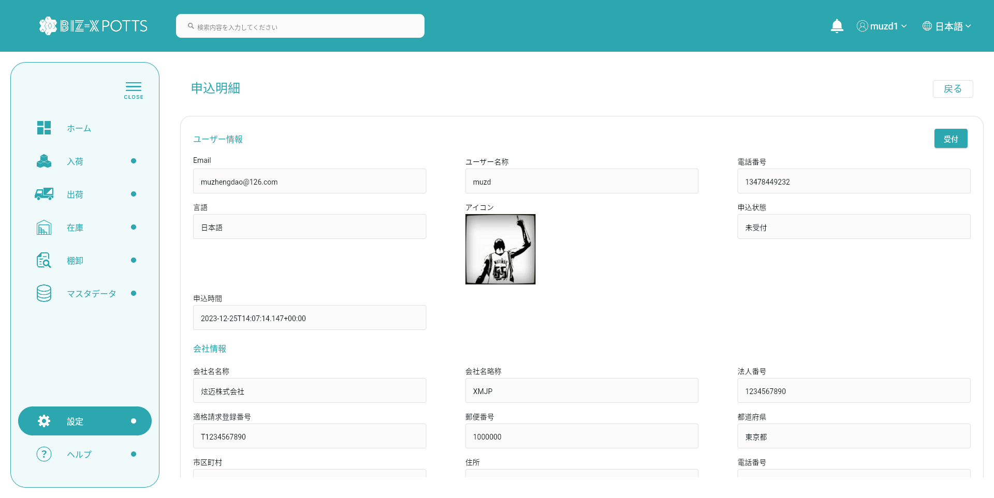

 | ４、受付-却下
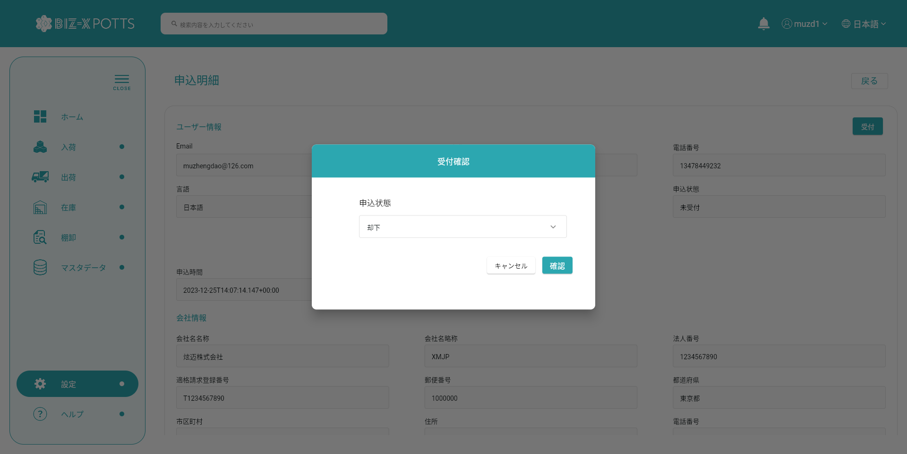

「却下」を選択して、確認ボタンをクリックする



更新前DB

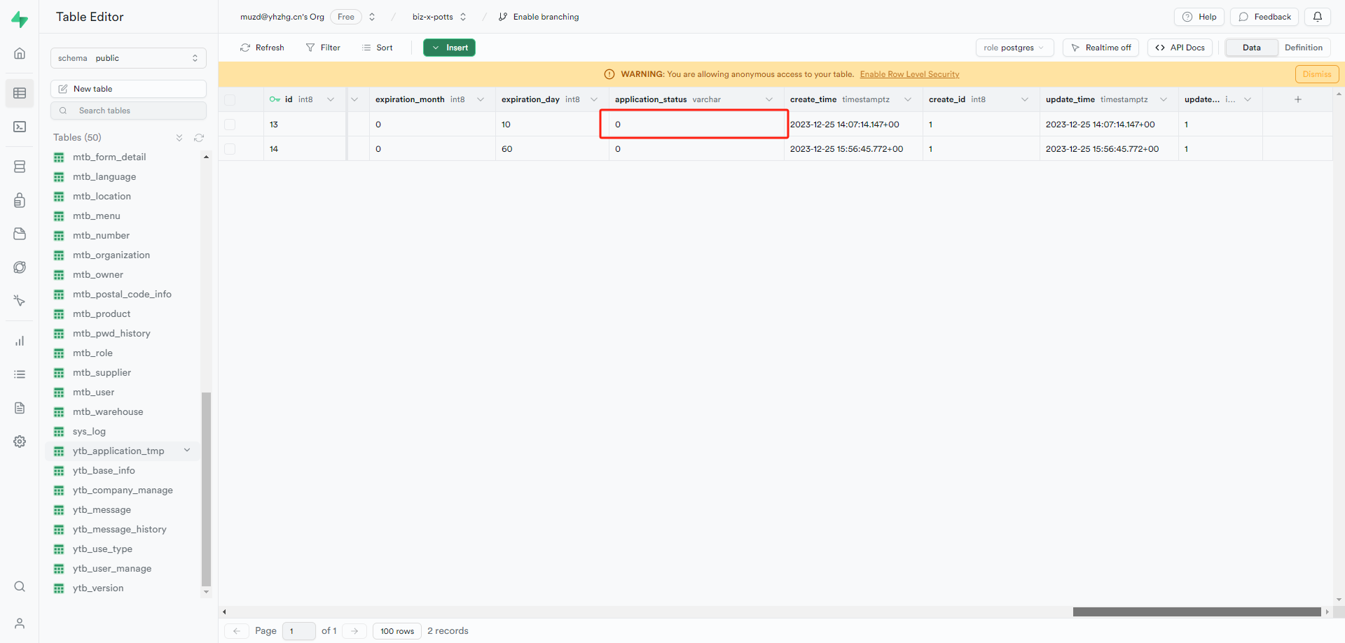

更新後DB
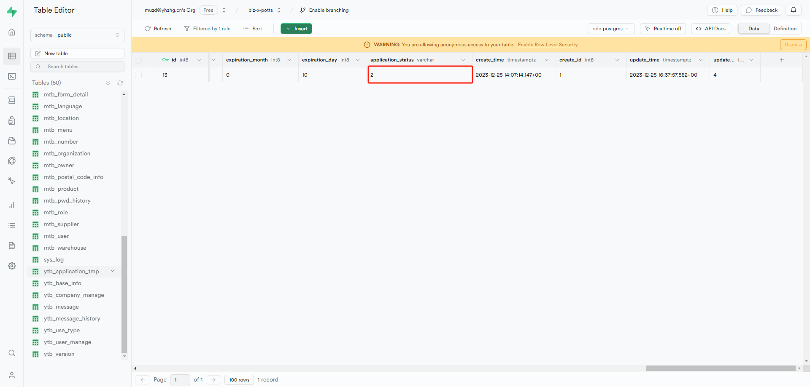

メールを送信
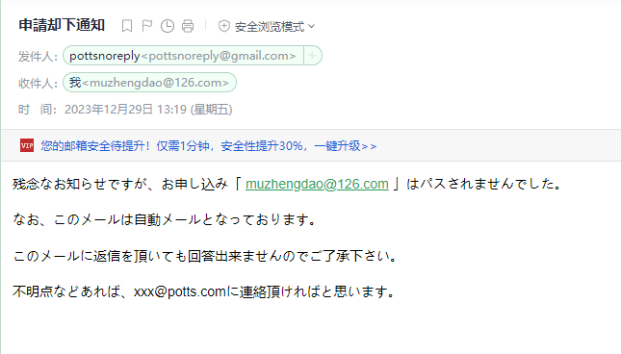

 | ５、受付-受付済み

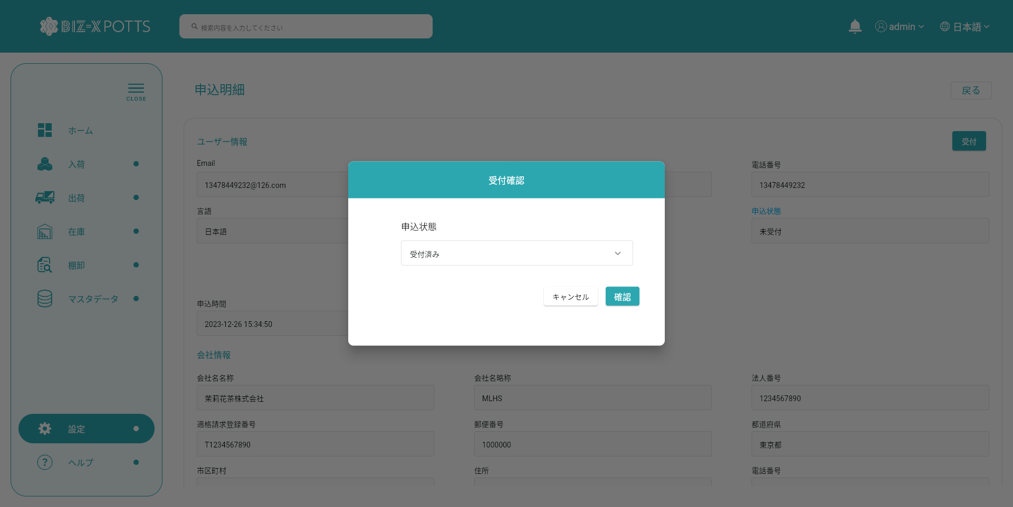

「受付済み」を選択して、確認ボタンをクリックする



 | 「申込一時管理」テーブル更新前
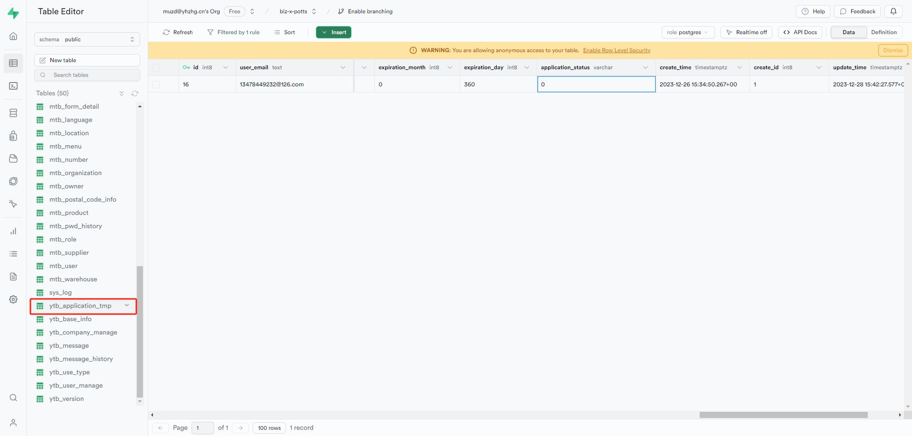

 | 「申込一時管理」テーブル更新後
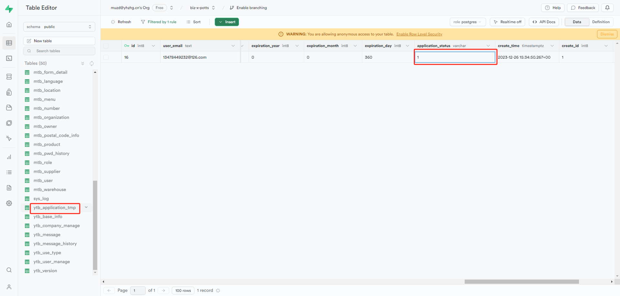

 | 会社情報を追加
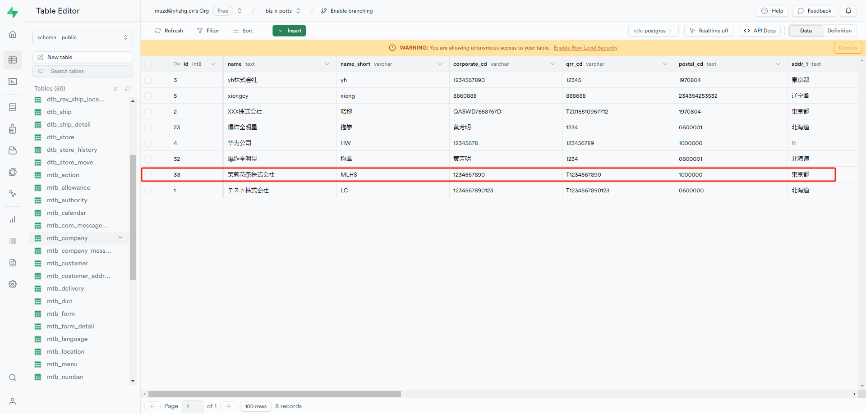

 | ユーザー情報「auth-users」を追加
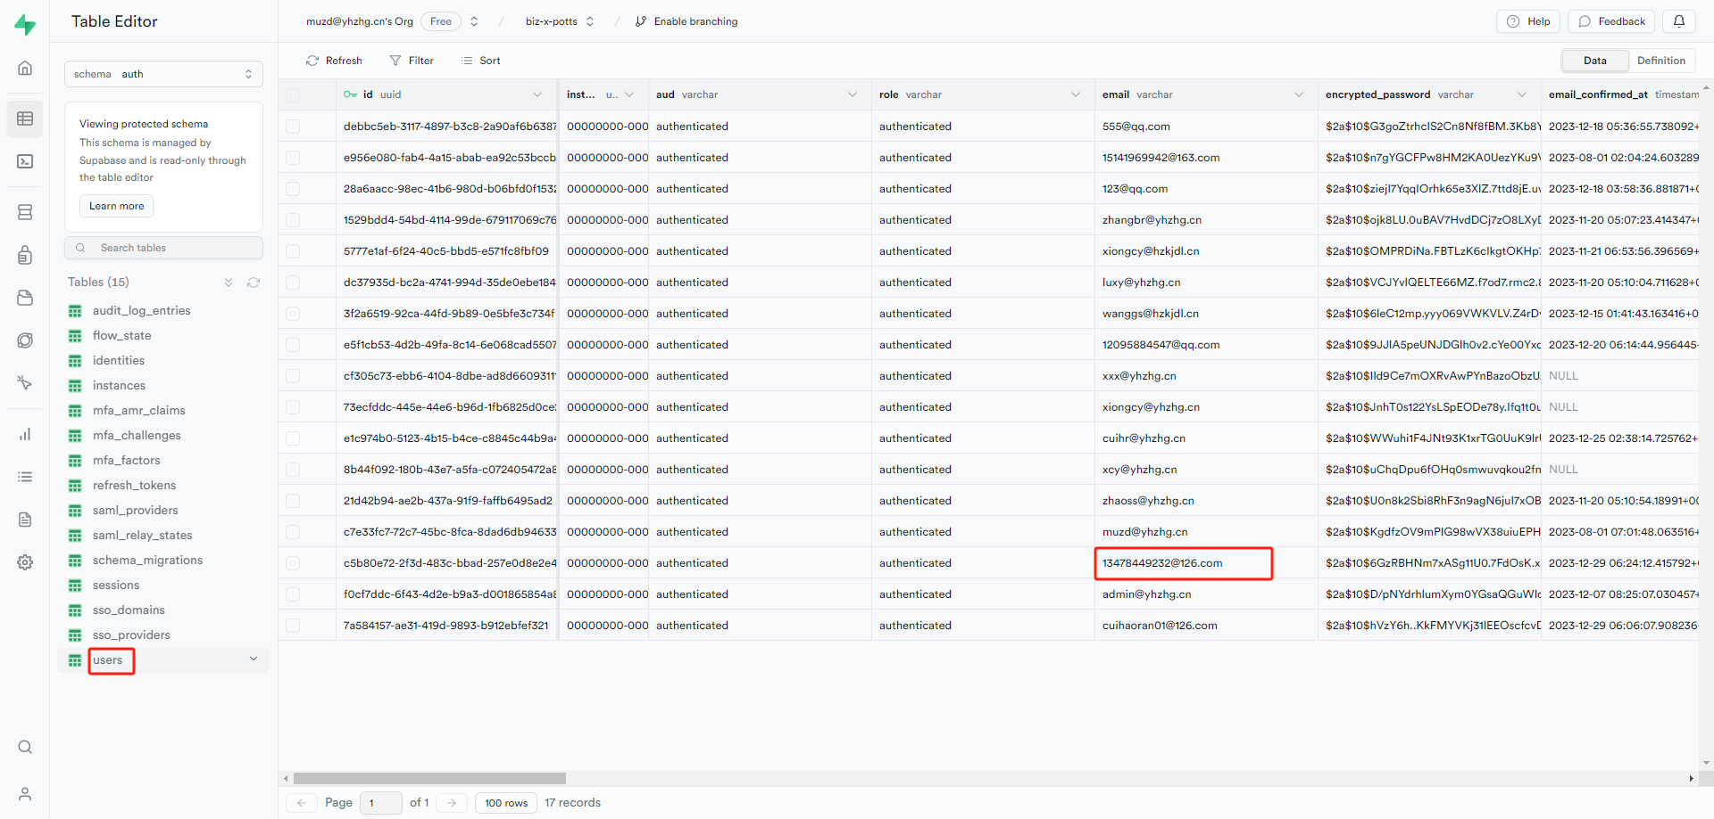

 | ユーザーマスタを追加
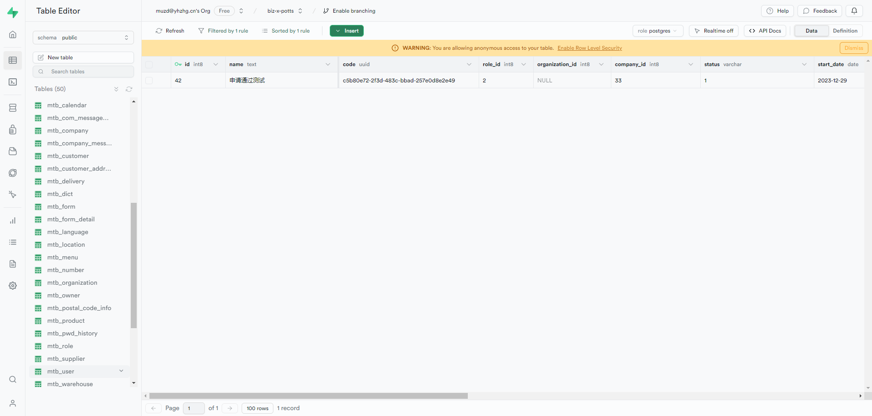

 | 運用会社管理を追加
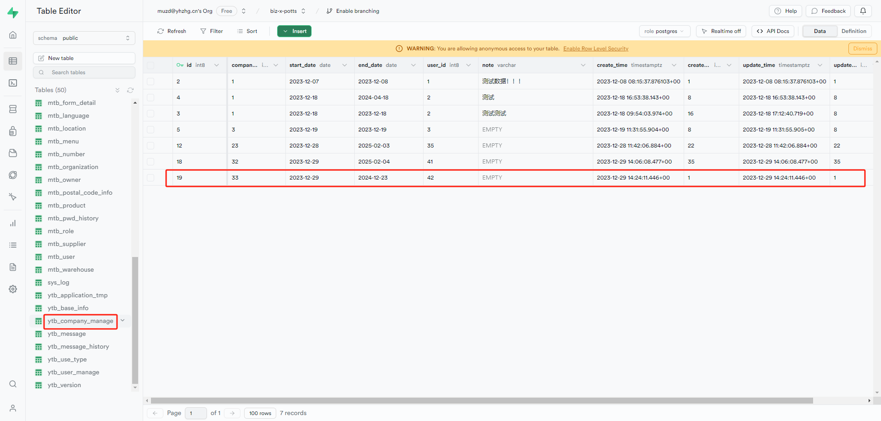

 | 運用会社ユーザー管理を追加
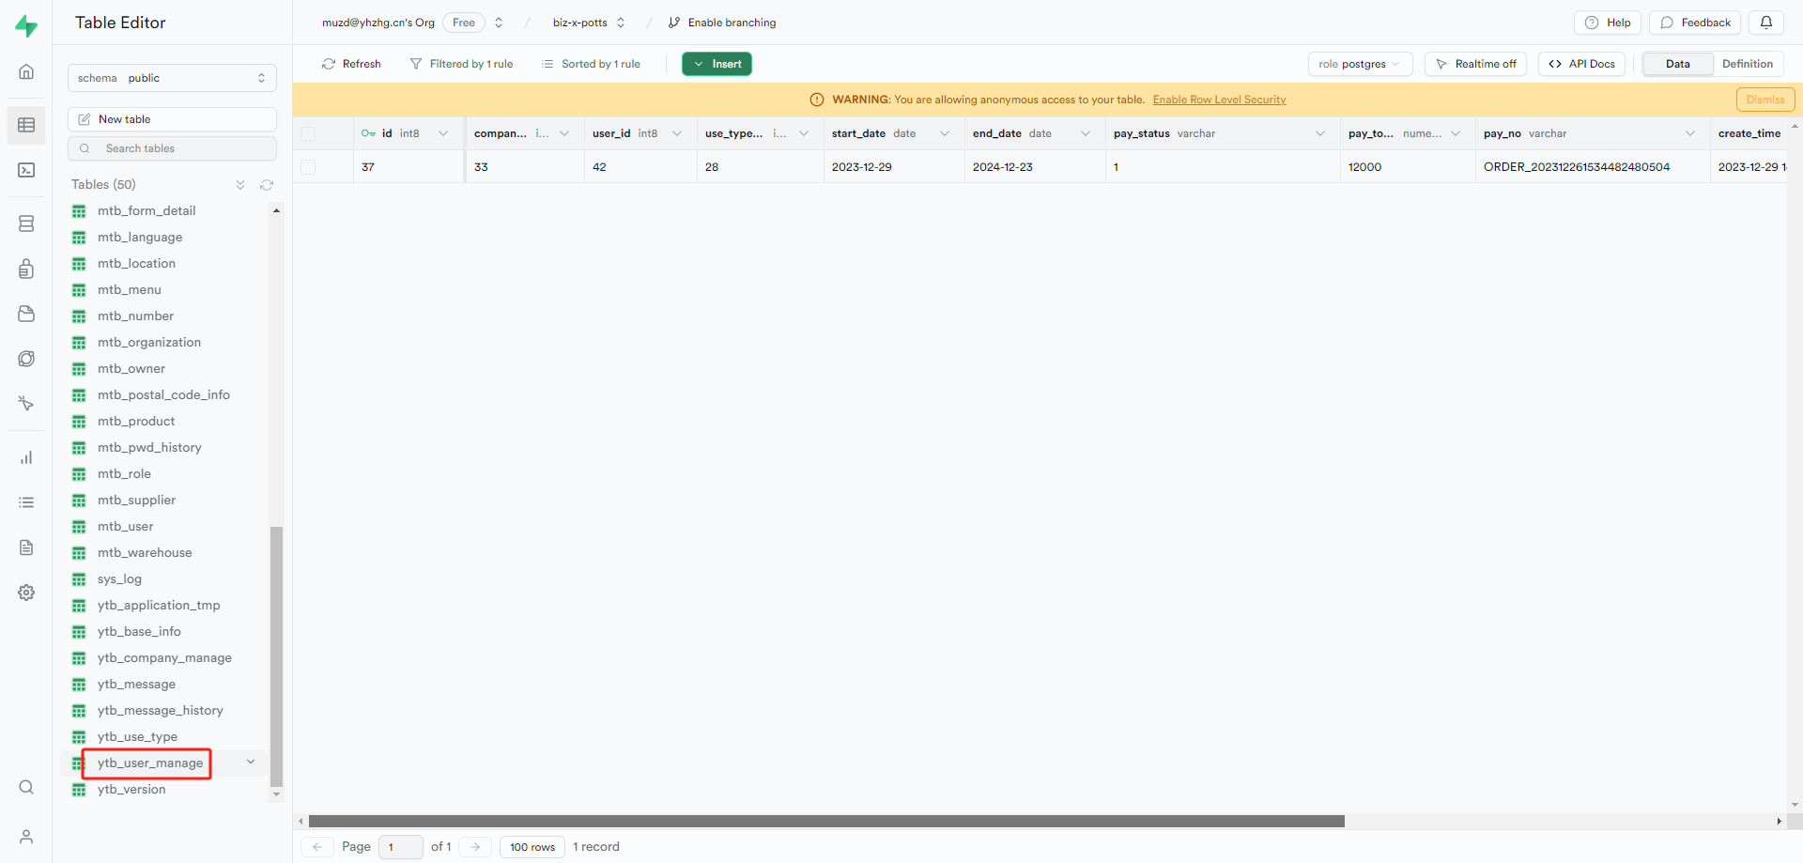

 | 採番マスタを追加
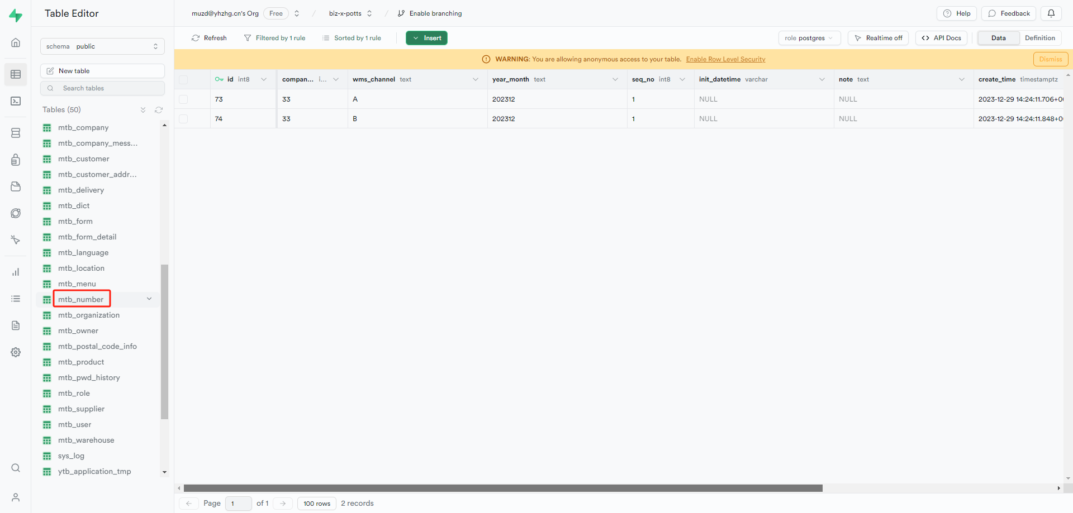

 | メールを送信

